상품제안서
마이보틀 클린 페트 350ml/500ml | 상품코드: S12284

 |  |  |  |  |  |  | 02-713-8555 | www.synergygift.co.kr
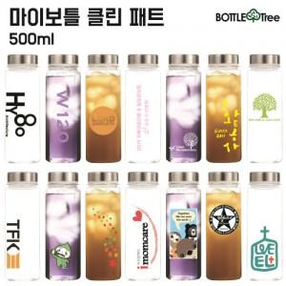 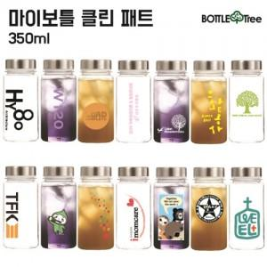

【상세/제작정보】 | <p><span style="font-size: 14pt;">* 택배비 별도 상품입니다.&nbsp;</span>&nbsp;</p>

【인쇄/포장옵션】 | 실크 / 포장지포장

【공급단가】 | 수량 | 100~ | 500~ | 1,000~ | 2,000~ | 3,000~
*VAT별도 | 350ml | 1,950원 | 1,920원 | 1,870원 | 1,800원 | 1,720원
 | 500ml | 1,950원 | 1,920원 | 1,870원 | 1,800원 | 1,720원

【상품 URL】 | https://www.synergygift.co.kr:443/src/goods_detail.php?gdno=17290

